新华联丽景
 | 中指数据 | 含供暖、物业
 | 小区名称
时间 | 时间 | 估价机构样本小区数据 | 样本数量 | 含物业费和取暖费
2022年一季度 | 2022-01-01 | 100.17 | —— | 99.9 |  |  | 含物业费和取暖费
 | 2022-02-01 | 100.88 |  |  |  | 数据来源 | 平均月租金 | 权重 | 结论 |  |  |  | 建成年代 | 1990
 | 2022-03-01 | 98.64 |  |  |  | 中指 | 102.12 |  | 108.48 | 税费 | 2.42 |  | 成新度 | 0.45
2022年二季度 | 2022-04-01 | 105.4 | —— | 103.59 |  | 城研中心 | -- |  |  | 物业费 | 4.2
 | 2022-05-01 | 102.62 |  |  |  | 市场数据 | 114.83 |  |  | 取暖费 | 2.5 | 30/年/平米
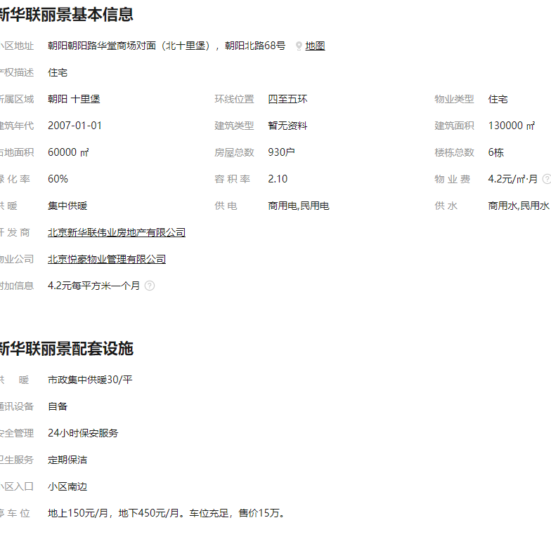
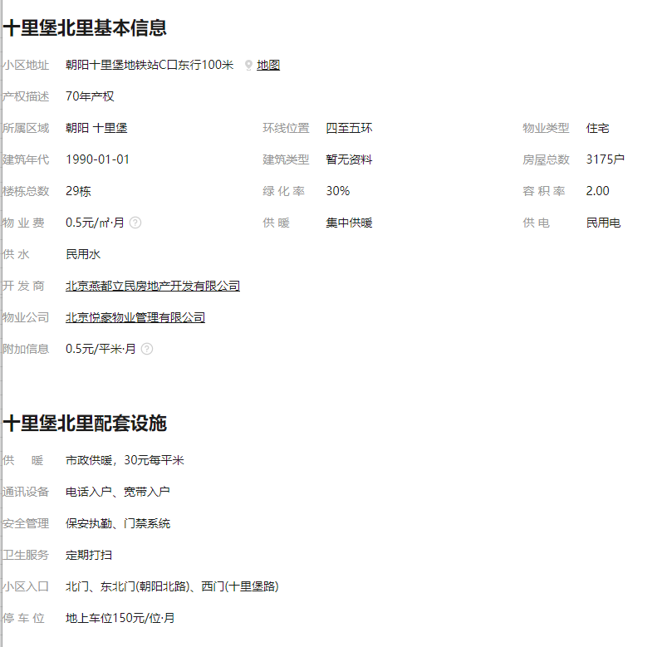
 | 2022-06-01 | 102.74 |  |  |  |  | 不含物业费和供暖费 |  | 99.36
2022年三季度 | 2022-07-01 | 103.23 | —— | 103.32
 | 2022-08-01 | 101.34
 | 2022-09-01 | 105.4
2022年四季度 | 2022-10-01 | 103.08 | —— | 101.68
 | 2022-11-01 | 100.77
 | 2022-12-01 | 101.2
2023年一季度 | 2023-01-01 | 102.12 |  | 102.12
平均月租金（元/平方米/月） |  |  |  | 102.12

 | 市场调查数据 | 含供暖、物业
时间 | 时间 | 平均租金单价 | 样本数量 | 含物业费和取暖费
2023年一季度 |  | -- | 10 | 114.83
 | 2023-02-01 | 114.83
 |  | --
平均月租金（元/平方米/月） |  |  |  | 114.83

 |  |  |  |  |  |  |  |  | 0.96
序号 | 项目名称 | 交易时间 | 面积 | 户型 | 装修 | 朝向 | 楼层 | 价格 | 租金（元/㎡•月） | 不含物业费和供暖费
1 | 新华联丽景 | Feb-23 | 138 | 3 | 普通装修 | 东南 | 中/16 | 15000 | 104.35 | 3.30
2 | 新华联丽景 | Feb-23 | 160.83 | 3 | 普通装修 | 南北 | 高/14 | 16800 | 100.28 | 3.10
3 | 新华联丽景 | Feb-23 | 138.72 | 3 | 普通装修 | 南北 | 低/16 | 15000 | 103.81 | 3.20

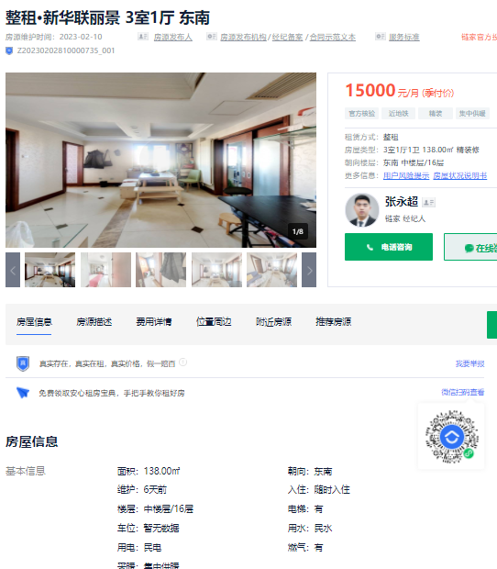
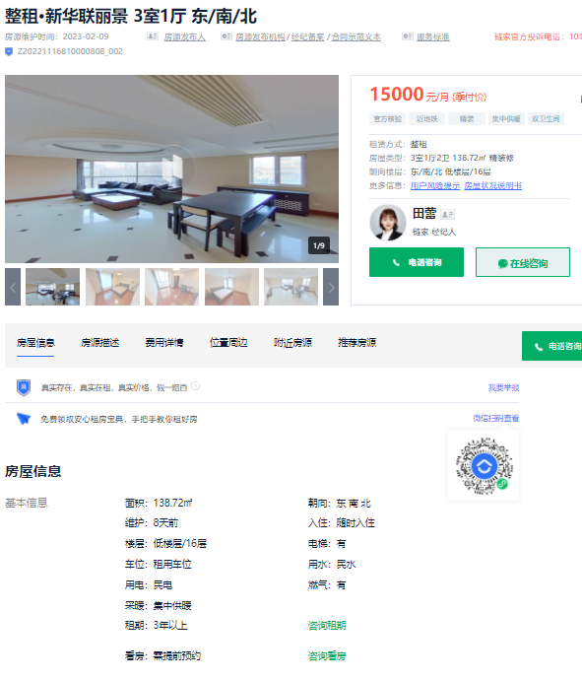

参考
